DATOS USADOS
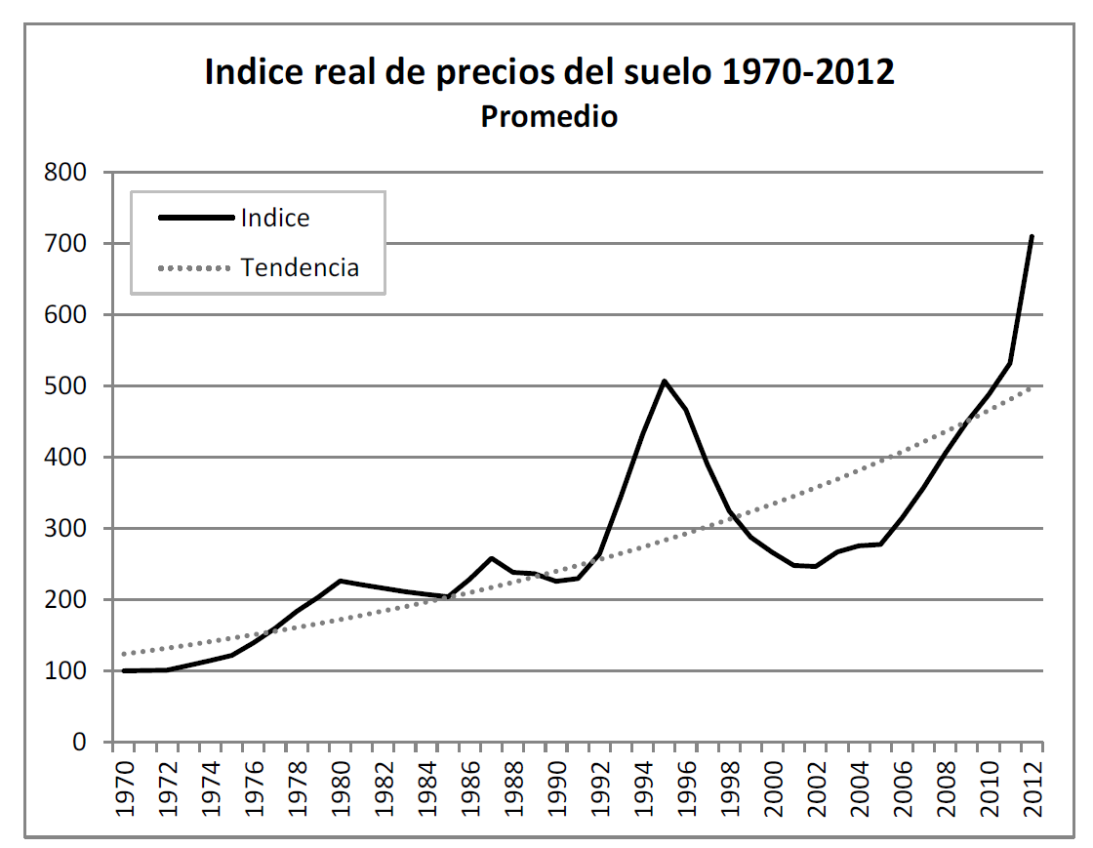
SERIE HISTORICA DE IPC PERIODICIDAD ANUAL BASE AÑO 2018
AÑO | INDICE | INFLACION ANUAL
1,996 | 26.52 | 21.63%
1,997 | 31.21 | 17.68%
1,998 | 36.42 | 16.70%
1,999 | 39.79 | 9.23%
2,000 | 43.27 | 8.75%
2,001 | 46.58 | 7.65%
2,002 | 49.83 | 6.99%
2,003 | 53.07 | 6.49%
2,004 | 55.99 | 5.50%
2,005 | 58.7 | 4.85%
2,006 | 61.33 | 4.48%
2,007 | 64.82 | 5.69%
2,008 | 69.8 | 7.67%
2,009 | 71.2 | 2.00%
2,010 | 73.45 | 3.17% | Tomado de: Samuel Jaramillo González, Nicolás Cuervo Ballesteros. Precios inmobiliarios de vivienda en Bogotá 1970-2013, Universidad de los Andes. CEDE.2014
2,011 | 76.19 | 3.73%
2,012 | 78.05 | 2.44%
2,013 | 79.56 | 1.94%
2,014 | 82.47 | 3.66%
2,015 | 88.05 | 6.77%
2,016 | 93.11 | 5.75%
2,017 | 96.92 | 4.09%
2,018 | 100 | 3.18%
2,019 | 103.80 | 3.80%
2,020 | 105.47 | 1.61%
2,021 | 111.40 | 5.62%
2,022 | 126.01 | 13.12%
2,023 | 137.71 | 9.28%
FUENTE DANE

